Накладная-№3
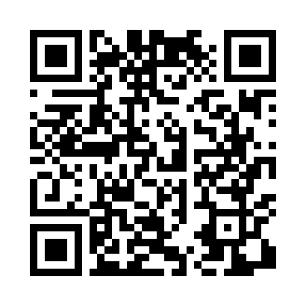
Номер товарно-транспортной накладной: |  |  | Торговый представитель: Amriyev Muhammad
Поставщик: Toshkent falcon fly 2 |  |  | Телефон торгового представителя: +998972880505
Дата отгрузки: 04.12.2025 |  |  | Контрагент: """" Klient
Дата консигнации: |  |  | Адрес:
Доставщик: |  |  | Телефон:
Телефон доставщика:
Время заказа: 04.12.2025 14:12:00
№ | Штрих-код | Название товаров (работ,услуг) | Количество | Количество в кейсе | Цена | Сумма
 |  |  | 66 |  |  | 160
1 | 6915645645261 | Пласмаст Салатница 19x16.5x10 см DB-59-22 | 10 | 10 шт. | 2.30 | 23
2 | 6902011050330 | Пластмасса салатница JYH7085 30x14.5x4 см DB- 67-68 | 10 | 10 шт. | 3.40 | 34
3 | 6902011050354 | Пластмасса салатница 10x10x5 см DB-67-70 | 10 | 10 шт. | 1.70 | 17
4 | 6915646512036 | Пластмасса ликоб AA08 20.6x14.8x5.7 sm DB-59- 25 | 10 | 10 шт. | 2.10 | 21
5 | 6915641742940 | Пластмасса салатница D174294 24x18.5x4 см DB- 59-32 | 10 | 10 шт. | 1.70 | 17
6 | 6941501570262 | Пластмасса ликоб 25 sm DB-59-19 | 10 | 10 шт. | 2.70 | 27
7 | 6915645645018 | Пластмасса ликоб 35x21 см кота каропкада 48 д она мавжуд DB-59-5 | 6 | 6 шт. | 3.50 | 21
Итого: 160$|->UZS: 2,000,000.00

